Feuil1
matériels envoyés par Joshua
LEDS(*2)
Capteur fin de course
Capteurs photosensibles(*8)
bouton poussoir
Résistance(*2)
Matériels commandés | Prix(€) | Photo
arduino nano 3,0 | 8.9 | 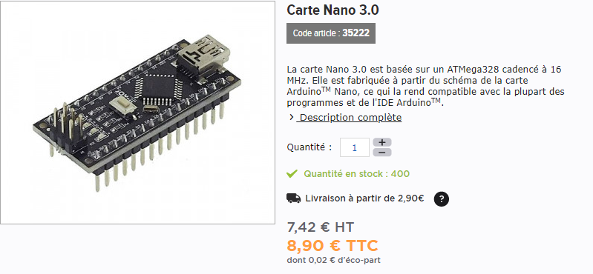
câbles de connexion | 5.3 | 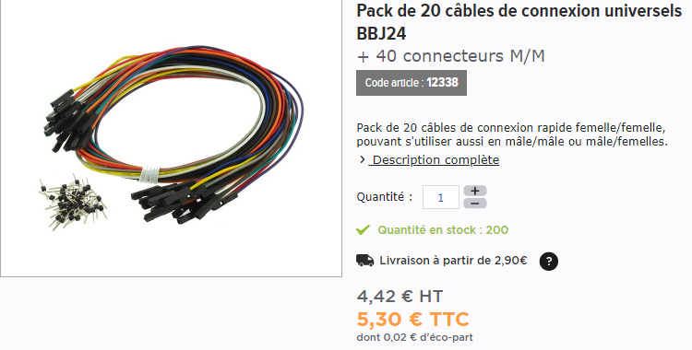
cordon USB161/1 5broches | 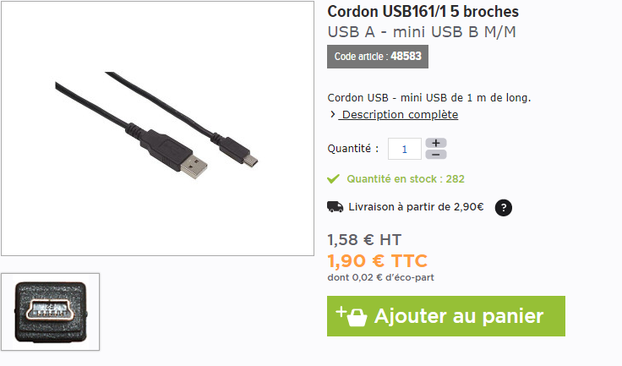 1.9
shield | 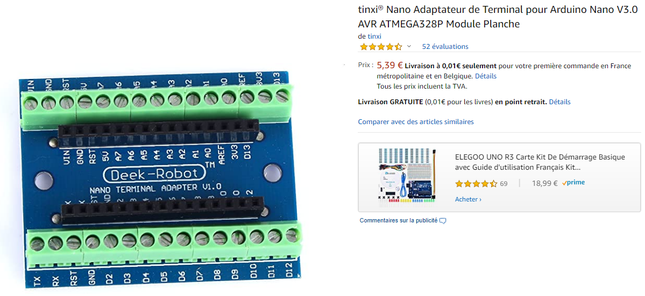 4.8
breadboard | 4.99 | 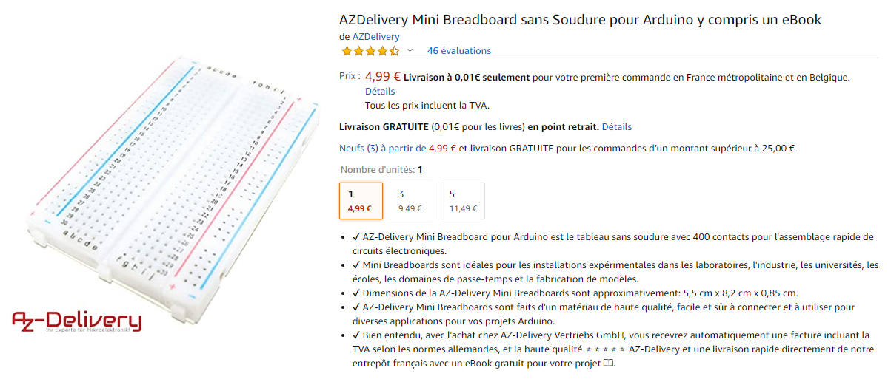
relai | 3.2 | 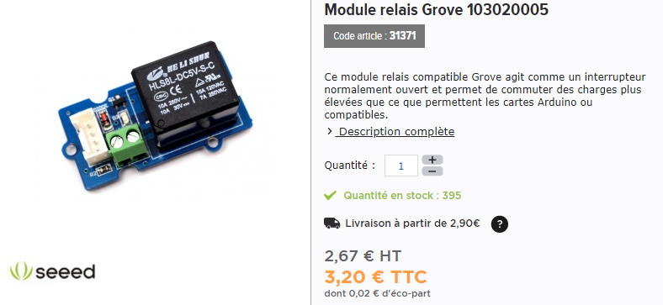
 | Total
 | 29.09

